（参考情報 中小企業事業者の範囲）
とちぎ賃上げ環境整備促進補助金ＦＡＱ
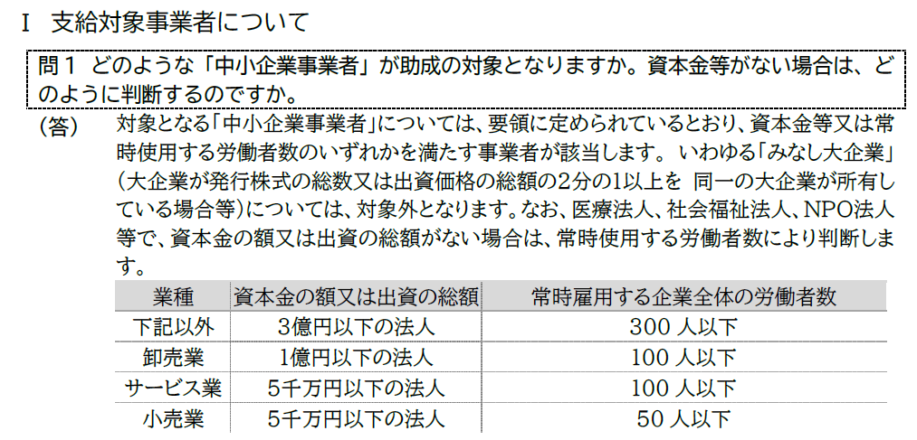
とちぎ賃上げ環境整備促進補助金交付要領（抜粋）
別紙（第２条関係）
この交付要領において、「中小企業事業者」とは次のいずれかに該当する事業者をいう。
(1) 資本金の額又は出資の総額が３億円以下の法人である事業者又は常時使用する労働者の数が300人以下の事業者であって、本規定(2)から(4)までに掲げる業種以外の業種に属する事業を主たる事業として営むもの
(2) 資本金の額又は出資の総額が１億円以下の法人である事業者又は常時使用する労働者の数が 100人以下の事業者であって、卸売業に属する事業を主たる事業として営むもの
(3) 資本金の額又は出資の総額が５千万円以下の法人である事業者又は常時使用する労働者の数が 100人以下の事業者であって、サービス業に属する 事業を主たる事業として営むもの
(4) 資本金の額又は出資の総額が５千万円以下の法人である事業者又は常時使用する労働者の数が 50人以下の事業者であって、小売業に属する事業を 主たる事業として営むもの

ただし、次のいずれかに該当する者は中小企業事業者から除く。なお、大企業とは、中小企業
事業者以外の者であって、事業を営む者をいう。ただし、中小企業投資育成株式会社法に規定する中小企業投資育成株式会社又は投資事業有限責任組合契約に関する法律に規定する投資事業有限責任組合のいずれかに該当する者については、大企業として取り扱わないものとする。
ア 発行済株式の総数又は出資価格の総額の２分の１以上を同一の大企業が所有している中小企業
事業者
イ 発行済株式の総数又は出資価格の総額の３分の２以上を大企業が所有している中小企業事業者
ウ 大企業の役員又は職員を兼ねている者が、役員総数の２分の１以上を占めている中小企業事業者
エ 発行済株式の総数又は出資価格の総額を本規定(1)から(3)に該当する者が所有して
いる中小企業事業者
オ 本規定(1)から(3)に該当する者の役員又は職員を兼ねている者が、役員の全てを含めている中小企業事業者
カ 確定している（申告済みの）直近過去３年分の各年又は各事業年度の課税所得の年平均額が15億円を超える中小企業事業者

